⑤ 1쪽 보장 한장요약
1쪽 「보장 한장요약」
붙는 조건 : 항상 · 왼쪽 캡처는 실제 생성 화면(The건강한 5.10.5 여 44세 · 영업담당자·피보험자 정보 가림), 오른쪽은 이 쪽의 칸별 로직.

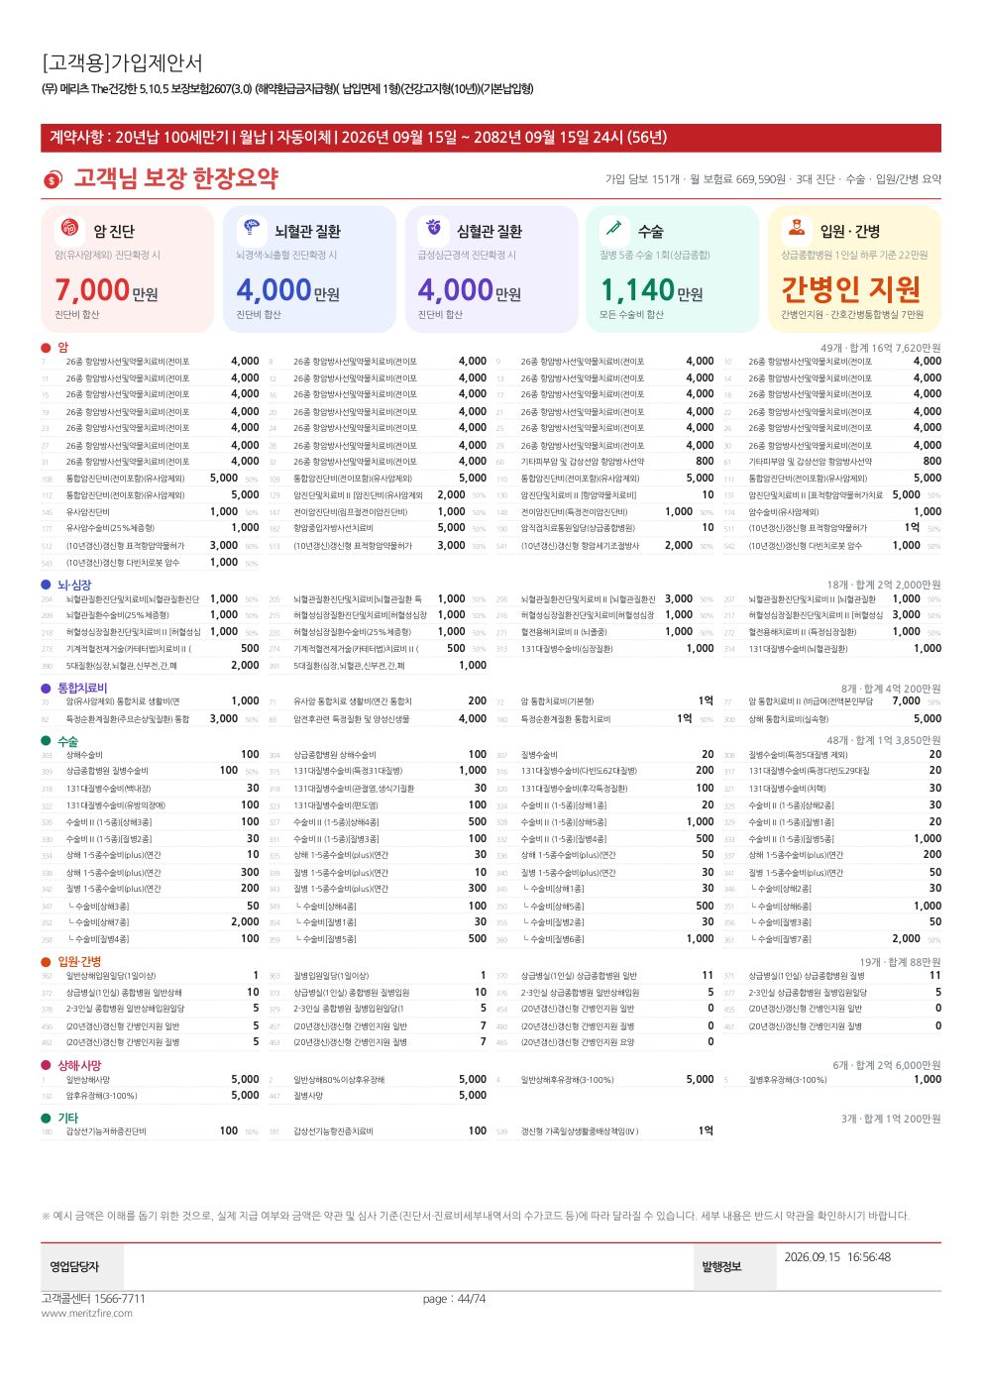
 | 블록 | 칸 | 화면에 보이는 것 | 사례 질병코드 | 사례 조건(치료 · 수술 분류 · 병원 · 약물 등) | 합산 방식 | 들어가는 담보(어떤 담보가 잡히나) | 표시 규칙(빠짐 · 미가입 등) | 예시값(The건강한 5.10.5 여44)
 | 머리 | 제목 | 「○○ 고객님 보장 한장요약」 · 가입 담보 수 · 월 보험료 | - | 설계서 1쪽에서 피보험자 · 보험료를 읽음 | - | - | 항상 표시 | 가입 담보 151개 · 월 669,590원
 | 요약 카드 | 암 진단 | 암(유사암제외) 진단확정 시 받는 금액 | C16(위암) | 진단 단계 · 질병 · 진단 계열=암 | 최초 지급 합계 | 암 진단비 계열(진단비 규칙 dx_cancer_major 등) + 암 산정특례(통합생활지원비, 있으면 작은 글씨로 구성 표기) | 암 계열 담보가 없으면 카드 자체를 뺌 | 7,000만원(통합암진단비 5,000 + 암진단및치료비Ⅱ 진단 2,000)
 | 요약 카드 | 뇌혈관 질환 | 뇌경색·뇌출혈 진단확정 시 | I63(뇌경색) | 진단 단계 · 질병군 표시 뇌혈관질환 | 최초 지급 합계 | 뇌혈관질환 · 뇌졸중 · 뇌경색 진단비(약관 별표 질병코드에 I63 이 드는 것만) | 뇌 계열 담보가 없으면 카드를 뺌 · 진단비가 없으면 「진단비 미가입 · 수술·치료 담보로 보장」 | 4,000만원
 | 요약 카드 | 심혈관 질환 | 급성심근경색 진단확정 시 | I21(급성심근경색) | 진단 단계 · 질병군 표시 심장질환 | 최초 지급 합계 | 급성심근경색 · 허혈성심장 · 심장질환 진단비(I21 이 드는 것만) | 심장 계열 담보가 없으면 카드를 뺌 | 4,000만원
 | 요약 카드 | 수술 | 질병 5종 수술 1회(상급종합) 때 받는 모든 수술비 | Z99(특정 질병 아님) | 질병 · 1-5종 5종 수술 · 상급종합 | 최초 지급 합계(통합생활지원비 제외) | 질병수술비 · 1-5종(5종) · 상급종합병원 질병수술비 등 수술비 규칙 전부 | 수술비 담보가 없으면 카드를 뺌 | 1,140만원
 | 요약 카드 | 입원 · 간병 | 상급종합 1인실 하루 일당 · 간병 담보 요약 | Z99 | 질병 · 상급종합 · 1인실 · 1일 | 일당 합계 · 간병은 가입 여부·금액 그대로 | 입원일당(병실·병원 종별 조건이 맞는 것) · 간병인지원(현물) · 간병인사용일당 · 간호·간병통합 일당 | 간병인지원이 있으면 「간병인 지원」, 없고 간병인사용이 있으면 요양병원 구분별 두 줄, 둘 다 없으면 간호간병 또는 입원일당 | 상급종합 1인실 하루 22만원 · 간병인 지원
 | 담보 전체 | 갈래별 목록 | 가입한 담보 전부를 암 · 뇌·심장 · 통합치료비 · 수술 · 입원·간병 · 상해·사망 · 기타로 묶어 번호·이름·가입금액 | - | 계산 없음(설계서 그대로) | 갈래별 담보 수 · 가입금액 합계 | 설계서 담보 전부 — 분류는 특약 마스터의 분류(cat) → 통합치료비 여부 → 담보명 키워드 순 | 1년 안 50% 감액 담보는 가입금액 뒤 회색 % 표시 · 담보 80개 넘으면 촘촘한 배치 | 암 49개 · 합계 16억 7,620만원 등

⑥ 2쪽 암 세부보장
2쪽 「암 세부보장」
붙는 조건 : 암 계열 담보가 있을 때 · 왼쪽 캡처는 실제 생성 화면(The건강한 5.10.5 여 44세 · 영업담당자·피보험자 정보 가림), 오른쪽은 이 쪽의 칸별 로직.

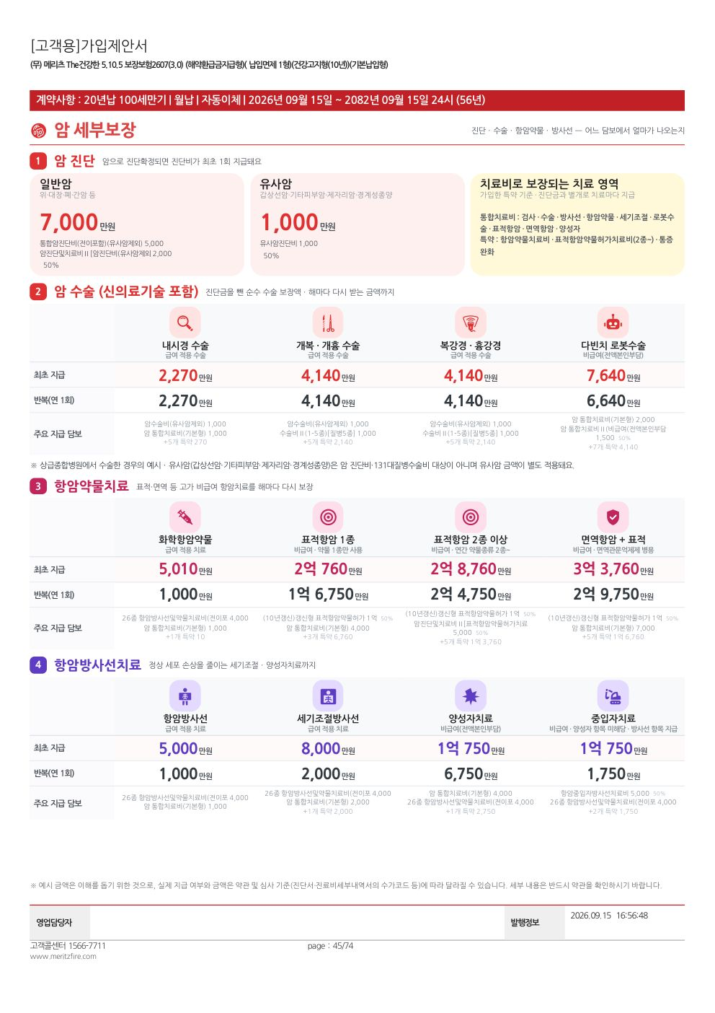
 | 블록 | 칸 | 화면에 보이는 것 | 사례 질병코드 | 사례 조건(치료 · 수술 분류 · 병원 · 약물 등) | 합산 방식 | 들어가는 담보(어떤 담보가 잡히나) | 표시 규칙(빠짐 · 미가입 등) | 예시값(The건강한 5.10.5 여44)
 | ① 암 진단 | 일반암 | 일반암 진단확정 시 진단비 | C16 | 진단 단계 · 진단 계열=암 | 최초 지급 합계 | 암(유사암제외) 진단비 계열 | 금액 아래 큰 순서 2개 담보 + 「+N개 특약」 | 7,000만원
 | ① 암 진단 | 유사암 | 갑상선암·기타피부암·제자리암·경계성종양 진단 | C73(갑상선암) | 진단 단계 · 진단 계열=유사암 | 최초 지급 합계 | 유사암 진단비 계열 | 같음 | 1,000만원
 | ① 암 진단 | 치료 영역 | 가입한 암 통합치료비·치료비가 보장하는 치료 이름 | - | 계산 없음 | - | 암 통합치료비 금액표 항목(검사·수술·로봇·표적·면역·양성자·세기조절·방사선·약물·통증·재활) + 치료비 특약 이름 | 없으면 「치료비 특약 미가입」 | 통합치료비 : 검사 · 수술 · 방사선 …
 | ② 암 수술 | 내시경 / 개복·개흉 / 복강경·흉강경 / 다빈치 로봇 | 수술 방식별 「최초 지급」·「반복(연 1회)」 | C16 | 진단금 뺀 순수 치료 · 상급종합 · 내시경=1-5종 C2·1-7종 G503 / 개복=C1·G082 / 복강경=C1·G081 / 로봇=C1·G081 + 비급여 로봇 | 최초 = 지급 줄 합 · 반복 = 최초 1회 담보를 뺀 합 | 암수술비 · 1-5종 · 1-7종 · 질병수술비 · 암 통합치료비 수술·로봇 항목 · 다빈치로봇암수술비 | 칸 아래 「주요 지급 담보」 큰 순서 2개 | 최초 : 로봇 7,640 / 개복·복강경 4,140 / 내시경 2,270 · 반복 : 로봇 6,640
 | ③ 항암약물 | 화학항암 / 표적 1종 / 표적 2종 이상 / 면역+표적 | 약물 종류별 최초 · 반복 | C16 | 화학=항암약물(급여) · 표적1종=비급여 약물 1종 · 표적2종=약물 2종 · 면역=면역+표적 2종 | 최초 / 반복(연 1회) | 항암약물치료비 · 표적항암약물허가치료비(1종이상/2종이상) · 면역항암 · 암 통합치료비 표적·면역 항목 | (2종및3종이상) 담보는 연간 약물 2종 이상일 때만 — 1종 칸에는 안 들어감 | 최초 : 화학 5,010 / 표적 1종 2억 760 / 표적 2종 2억 8,760 / 면역+표적 3억 3,760
 | ④ 항암방사선 | 항암방사선 / 세기조절 / 양성자 / 중입자 | 방사선 종류별 최초 · 반복 | C16 | 방사선(급여) · 세기조절 · 양성자(비급여) · 중입자(비급여 · 양성자 항목 미해당) | 최초 / 반복 | 항암방사선치료비 · 세기조절 · 양성자 · 중입자 치료비 · 암 통합치료비 방사선 항목 | 같음 | 최초 : 5,000 / 8,000 / 1억 750 / 1억 750

⑦ 3쪽 뇌혈관·심혈관 보장
3쪽 「뇌혈관·심혈관 보장」
붙는 조건 : 뇌 또는 심장 계열 담보가 있을 때 · 왼쪽 캡처는 실제 생성 화면(The건강한 5.10.5 여 44세 · 영업담당자·피보험자 정보 가림), 오른쪽은 이 쪽의 칸별 로직.

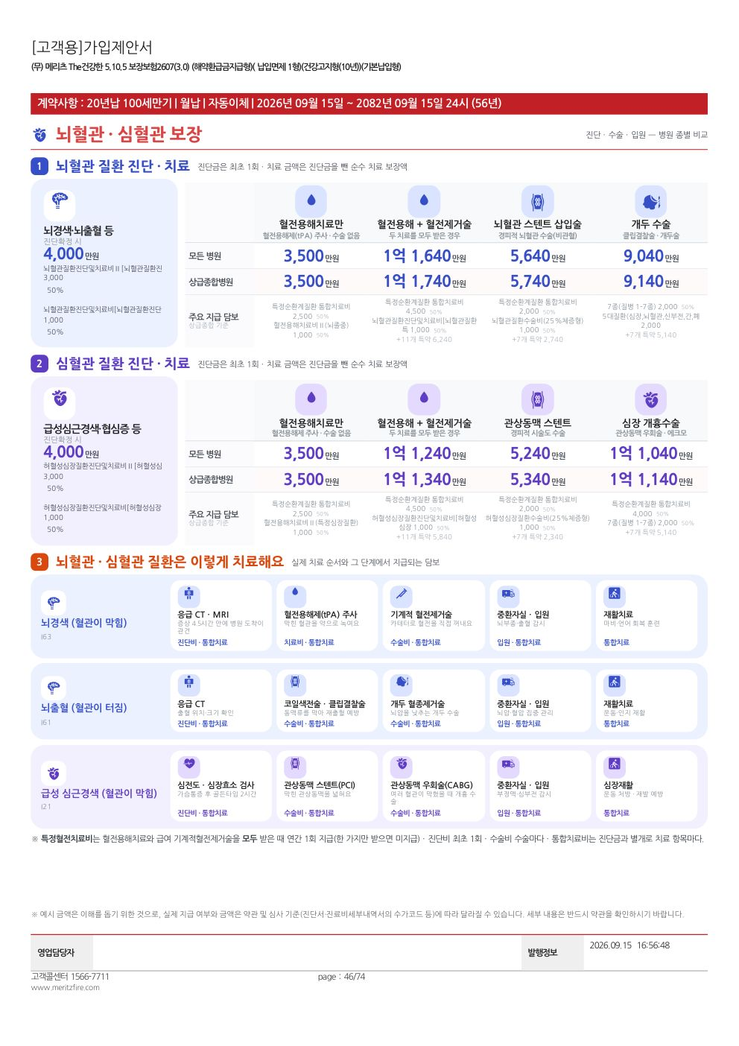
 | 블록 | 칸 | 화면에 보이는 것 | 사례 질병코드 | 사례 조건(치료 · 수술 분류 · 병원 · 약물 등) | 합산 방식 | 들어가는 담보(어떤 담보가 잡히나) | 표시 규칙(빠짐 · 미가입 등) | 예시값(The건강한 5.10.5 여44)
 | ① 뇌혈관 진단·치료 | 진단 카드 | 뇌경색·뇌출혈 등 진단확정 시 | I63 | 진단 단계 · 뇌혈관질환·뇌졸중 | 최초 지급 합계 | 뇌혈관 · 뇌졸중 진단비 | 진단비가 없으면 「해당 진단비 미가입 · 수술·치료 담보로 보장」 | 4,000만원
 | ① 뇌혈관 진단·치료 | 혈전용해치료만 | 혈전용해제 주사, 수술 없음 — 모든 병원 / 상급종합 | I63 | 혈전용해 · 진단금 제외 · 병원 종별 2가지 | 최초 지급 합계 | 혈전용해치료비 · 특정순환계질환 통합치료비 혈전용해 항목 · 2대질환 치료비 | 칸 아래 상급종합 기준 「주요 지급 담보」 | 3,500만원
 | ① 뇌혈관 진단·치료 | 혈전용해 + 혈전제거술 | 두 치료를 모두 받은 경우 | I63 | 혈전용해 + 기계적 혈전제거술(1-5종 88-1 · 1-7종 B027) | 최초 지급 합계 | 위 + 뇌혈관 수술비 · 1-5종 · 1-7종 · 기계적혈전제거술 치료비 · 특정혈전치료비(두 치료 모두일 때만) · 통합치료비 수술 항목 | 같음 | 모든 병원 1억 1,640 / 상급종합 1억 1,740
 | ① 뇌혈관 진단·치료 | 뇌혈관 스텐트 | 경피적 뇌혈관 수술(비관혈) | I63 | 시술 · 1-5종 88-1 · 1-7종 B026 | 최초 지급 합계 | 뇌혈관 수술비 · 1-5종 · 1-7종 · 통합치료비 수술 항목 | 같음 | 5,640 / 5,740
 | ① 뇌혈관 진단·치료 | 개두 수술 | 클립결찰술 · 개두술 | I63 | 수술 · 1-5종 59(5종) · 1-7종 B031 | 최초 지급 합계 | 뇌혈관 수술비 · 5대질환 관혈수술비 · 1-5종 · 1-7종 · 통합치료비 | 같음 | 9,040 / 9,140
 | ② 심혈관 진단·치료 | 진단 카드 · 혈전용해 · 혈전용해+혈전제거 · 관상동맥 스텐트 · 개흉수술 | 뇌와 같은 틀(심장) | I21 | 혈전제거·스텐트 1-5종 88-1 · 1-7종 F121 / 개흉 = 1-5종 24 · 1-7종 F041 + 에크모 | 최초 지급 합계 | 허혈성심장 · 심장질환 진단비 · 수술비 · 혈전용해치료비 · 통합치료비 | 심장 계열 담보가 없으면 블록을 뺌 | 진단 4,000 · 상급종합 : 혈전용해 3,500 / 혈전용해+제거 1억 1,340 / 스텐트 5,340 / 개흉 1억 1,140
 | ③ 치료 흐름 | 뇌경색 · 뇌출혈 · 급성 심근경색 | 표준 치료 순서(검사 → 혈전용해/수술 → 중환자실 → 재활)와 단계마다 나오는 담보 종류 | I63 · I61 · I21 | 단계별 사례(검사 CT·MRI · 혈전용해 · 수술 3종 · 2-3인실 14일·중환자실 3일 · 재활 10회) | 단계마다 지급 담보 갈래 이름 | 그 단계에서 금액이 잡힌 담보의 갈래(진단비·치료비·수술비·통합치료·입원) | 계열이 없으면 그 흐름을 뺌 | -

⑧ 4쪽 뇌·심혈관 질병코드 지도
4쪽 「뇌·심혈관 질병코드 지도」
붙는 조건 : 뇌 또는 심장 계열 담보가 있을 때 · 왼쪽 캡처는 실제 생성 화면(The건강한 5.10.5 여 44세 · 영업담당자·피보험자 정보 가림), 오른쪽은 이 쪽의 칸별 로직.

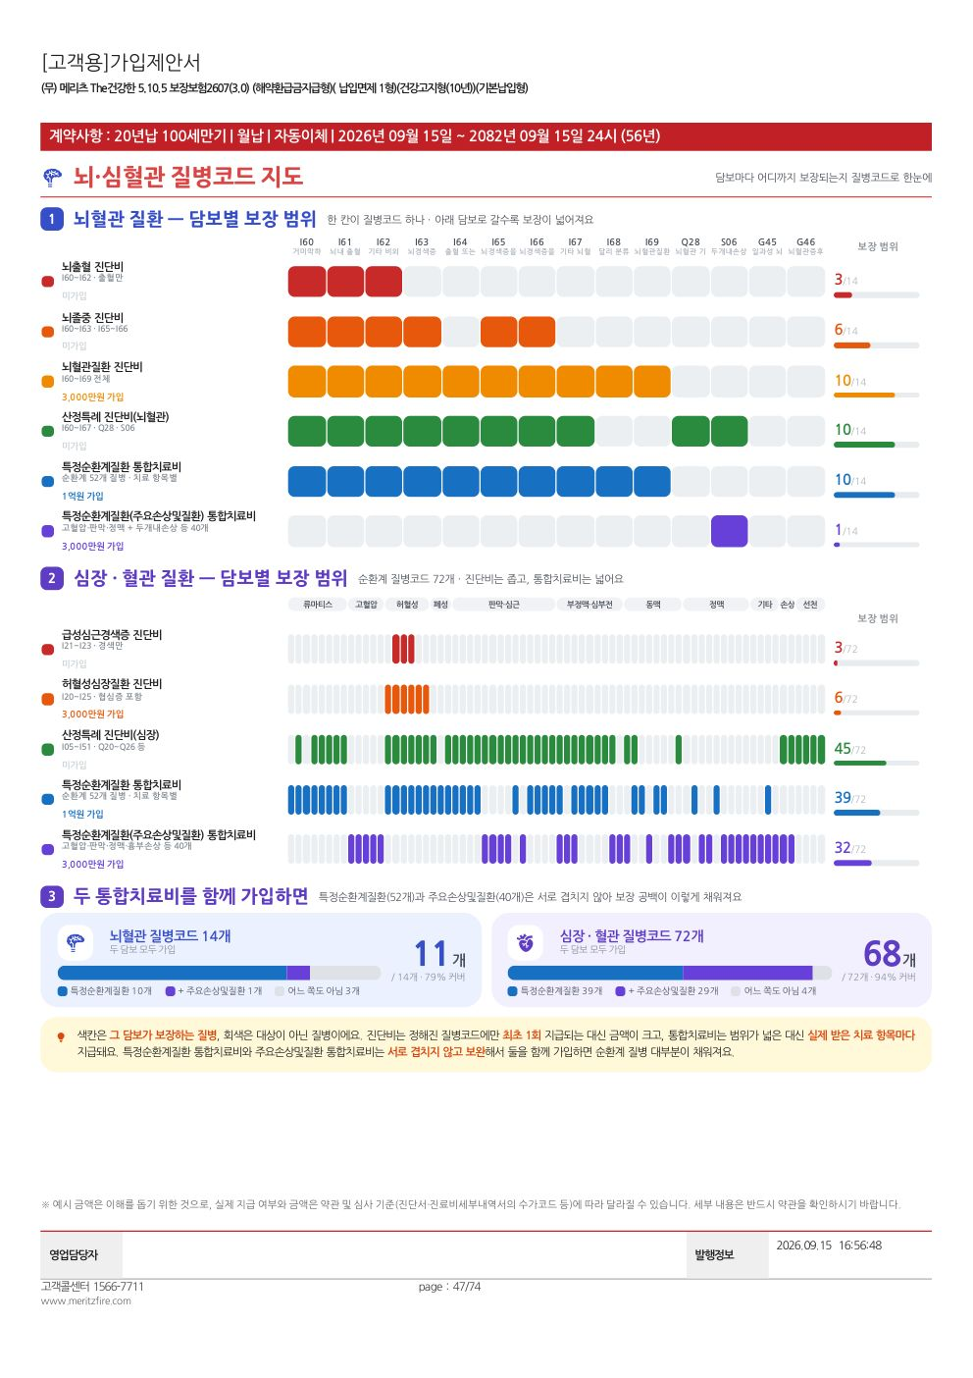
 | 블록 | 칸 | 화면에 보이는 것 | 사례 질병코드 | 사례 조건(치료 · 수술 분류 · 병원 · 약물 등) | 합산 방식 | 들어가는 담보(어떤 담보가 잡히나) | 표시 규칙(빠짐 · 미가입 등) | 예시값(The건강한 5.10.5 여44)
 | ① 뇌혈관 질환 | 담보 × 질병코드 칸 | 뇌혈관 질병코드 14칸(I60~I69 · Q28 · S06 · G45 · G46)에 담보마다 보장되는 칸을 색칠 | I60~G46 | 계산 없음 — 약관 질병코드 목록 대조 | 보장 칸 수 / 14 | 뇌출혈 · 뇌졸중 · 뇌혈관질환 진단비 · 산정특례(뇌혈관) · 특정순환계질환 통합치료비(52개) · 주요손상및질환 통합치료비(40개) — 질병코드는 특약 마스터·통합치료비 대상표에서 | 가입한 담보는 「○○만원 가입」, 아니면 「미가입」(범위는 그대로 보여 줌) | 뇌혈관질환 진단비 3,000만원 가입 · 10/14
 | ② 심장·혈관 질환 | 담보 × 질병코드 칸 | 순환계 질병코드(통합치료비 대상표 + 선천성 심장기형 Q20·Q21·Q25·Q26)를 묶음별로 | I00~Q26 | 같음 | 보장 칸 수 / 전체 | 급성심근경색 · 허혈성심장 진단비 · 산정특례(심장) · 특정순환계 · 주요손상및질환 통합치료비 | 같음 | -
 | ③ 두 통합치료비 함께 | 커버율 막대 | 특정순환계(52) + 주요손상및질환(40)을 함께 가입했을 때 순환계 코드가 얼마나 덮이는지 | - | 계산 없음 | 두 목록이 겹치지 않으므로 합집합 개수 / 전체 | 특정순환계질환 통합치료비 · 주요손상및질환 통합치료비 | 둘 다 없으면 블록을 뺌 | -

⑨ 5쪽 통합치료비 한눈에
5쪽 「통합치료비 한눈에」
붙는 조건 : 통합치료비 담보가 있을 때 · 왼쪽 캡처는 실제 생성 화면(The건강한 5.10.5 여 44세 · 영업담당자·피보험자 정보 가림), 오른쪽은 이 쪽의 칸별 로직.

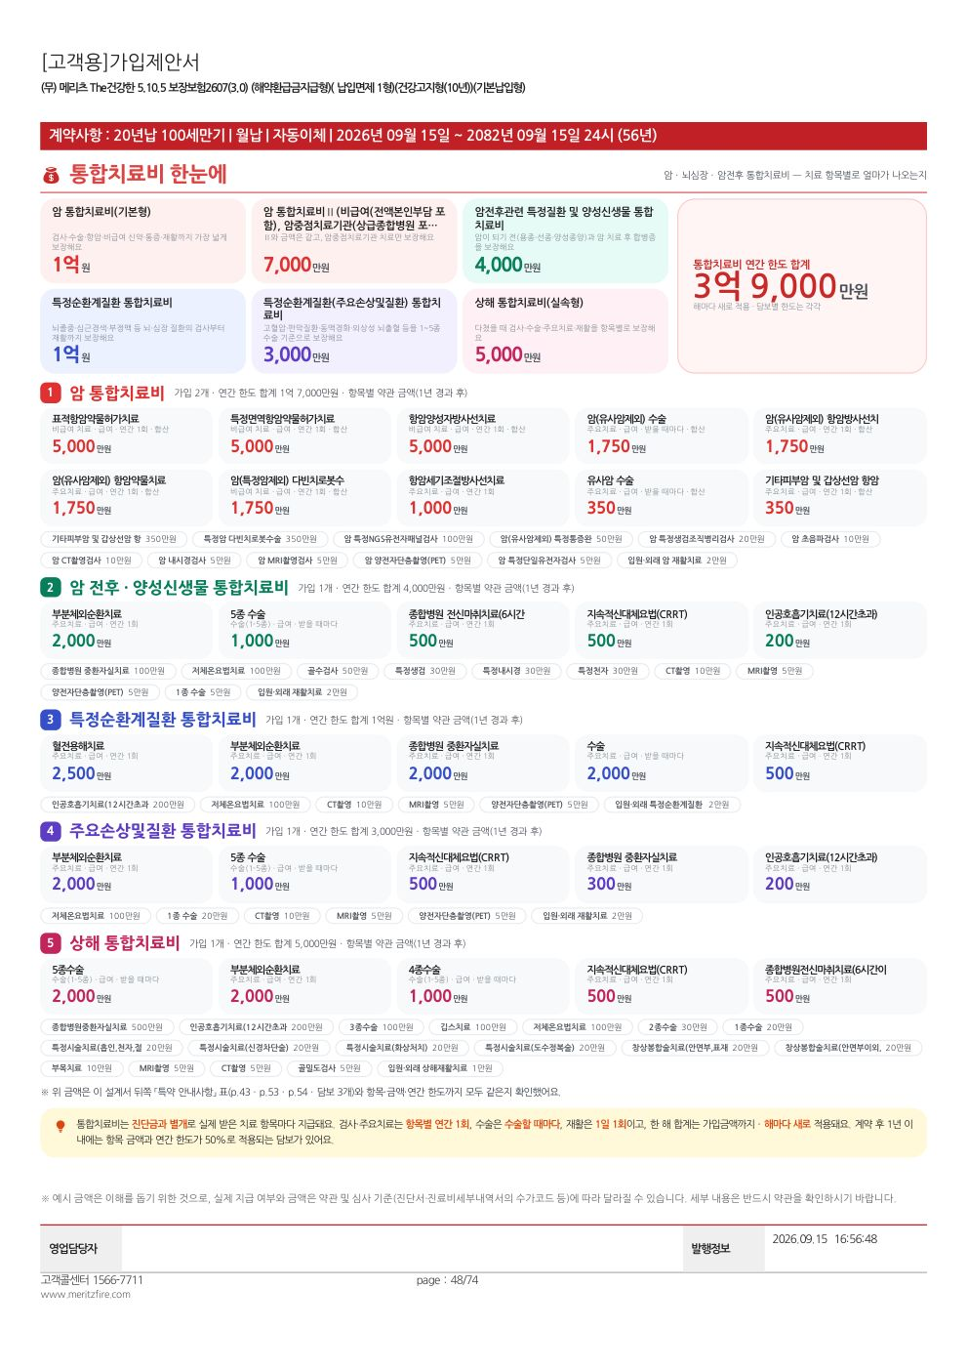
 | 블록 | 칸 | 화면에 보이는 것 | 사례 질병코드 | 사례 조건(치료 · 수술 분류 · 병원 · 약물 등) | 합산 방식 | 들어가는 담보(어떤 담보가 잡히나) | 표시 규칙(빠짐 · 미가입 등) | 예시값(The건강한 5.10.5 여44)
 | 맨 위 | 가입 통합치료비 카드 + 연간 한도 합계 | 가입한 통합치료비마다 이름 · 한 줄 설명 · 가입금액(연간 한도) | - | 계산 없음 | 가입금액 합계 | 암(기본·실속·Ⅱ비급여·주요치료) · 암전후·양성신생물 · 특정순환계 · 주요손상및질환 · 질병 · 상해 통합치료비 | 암 → 순환계 → 질병 → 상해 순서 | 연간 한도 합계 3억 9,000만원
 | 갈래별 블록 | 치료 항목 카드 | 약관 지급금액표의 항목별 금액(가입금액 구간의 금액) · 급여/비급여 · 지급 빈도 | - | 계산 없음 — 약관 지급금액표 그대로(1년 경과 후) | 같은 항목은 같은 갈래 담보끼리 합산 | product_data.json(약관 지급금액표) / 상해는 inj_itc.json | 암은 큰 순서 10개, 나머지 5개까지 카드 · 나머지는 칩 · 주요손상·암전후 종수술비는 1종·5종만 | 표적항암약물허가치료 5,000만원 등
 | 통합치료비가 1~2개일 때 | 치료 단계마다 얼마 | 대표 사례(폐암·뇌경색·심근경색) 단계별 이 담보 지급액과 연간 한도 적용 합계 | C34 · I63 · I21 (대체 : 외상성 뇌출혈 S06.5 · 죽상경화증 I70.2 · 담석증 K80.0 · 궤양성 대장염 K51) | 8쪽 사례와 같은 단계 | 단계별 금액 → 합계(가입금액 한도) | 그 통합치료비 담보만 | 통합치료비가 3개 이상이면 이 블록 대신 항목 카드만 | -
 | 아래 | 통합생활지원비(자리 있을 때만) | 산정특례 등록·주요치료·재활 항목별 월 금액 · 한 달 한도 | - | 계산 없음 — 약관 항목표(life_support.json) | - | 암 · 2대질환 · 질병 · 상해 통합생활지원비 | 지면 자리가 없으면 빼고 로그에 「지면생략」(금액 계산에는 그대로 들어감) | -
 | 아래 | 3차 대조 문구 | 설계서 뒤쪽 「특약 안내사항」 표와 항목·금액·연간 한도가 같은지 확인 결과 | - | verify3.py | - | 통합치료비 담보 | 모두 같을 때만 「확인했어요」, 다르면 「약관을 확인해 주세요」 | -

⑩ 6쪽 수술비·입원일당 세부보장
6쪽 「수술비·입원일당 세부보장」
붙는 조건 : 수술비 · 상해수술비 · 입원일당 · 간병 담보 중 하나라도 있을 때 · 왼쪽 캡처는 실제 생성 화면(The건강한 5.10.5 여 44세 · 영업담당자·피보험자 정보 가림), 오른쪽은 이 쪽의 칸별 로직.

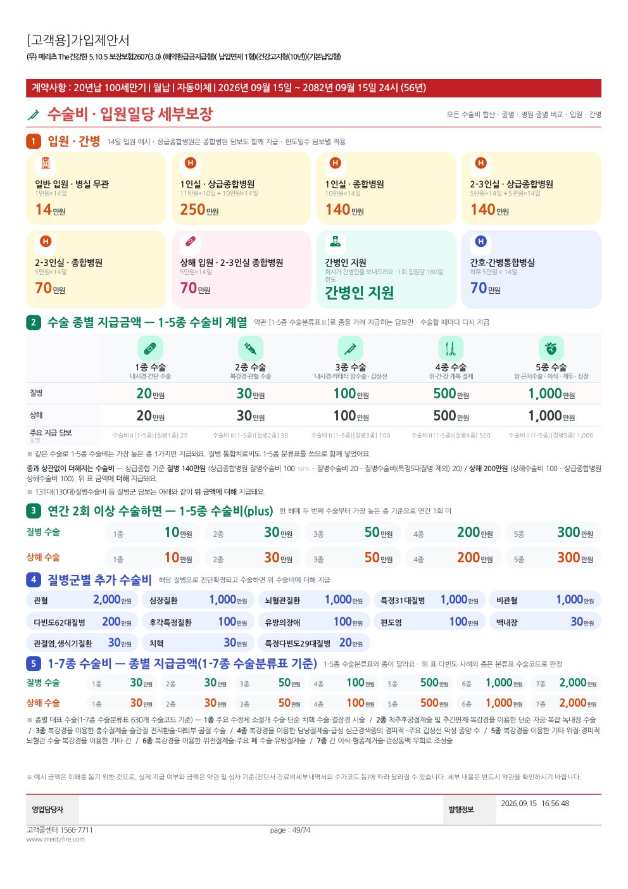
 | 블록 | 칸 | 화면에 보이는 것 | 사례 질병코드 | 사례 조건(치료 · 수술 분류 · 병원 · 약물 등) | 합산 방식 | 들어가는 담보(어떤 담보가 잡히나) | 표시 규칙(빠짐 · 미가입 등) | 예시값(The건강한 5.10.5 여44)
 | ① 입원 · 간병 | 입원 카드 8칸 | 14일 입원 예시 — 일반 입원 · 1인실/2-3인실 × 상급종합/종합 · 상해 입원 · 간병인 지원 · 간호간병 · 간병인 사용 | I63 | 질병 · 14일 · 담보별 한도일수 | 일당 × min(14일, 한도일수) — 상급종합은 종합병원 담보도 함께 | 입원일당 규칙(day) 담보 중 병실·병원 종별·원인이 맞는 것 · 간병인지원 · 간호·간병통합 · 간병인사용(181일이상 담보 제외) | 담보 없는 칸은 「미가입」으로 자리 유지 · 8칸 넘으면 미가입 칸부터 뺌 | 1인실 상급종합 250만원 · 간호간병 70만원
 | ② 수술 종별 | 1~5종 × 질병/상해 | 1-5종 수술분류표로 종을 가려 주는 담보만 종별 합계 | Z99 | 종 j = 1~5 · 병원 무관 | 종별 지급 줄 합(1-5종 규칙 + 질병 통합치료비 종수술 항목) | 수술비Ⅱ(1-5종) 등 surg_grade_1_5 규칙 + 질병 통합치료비 | 1-5종 담보가 없으면 표 대신 정액 수술비만 · 종과 무관한 정액 수술비는 아래 한 줄로 「더해져요」 | 질병 1종 20 · 2종 30 · 3종 100 · 4종 500 · 5종 1,000
 | ③ 연간 2회 이상(plus) | 종별 가입금액 | 1-5종수술비(plus) 종별 금액 | - | 계산 없음 | 가입금액 그대로 | 1-5종수술비(plus)(연간2회이상) | 담보가 없으면 블록을 뺌 | -
 | ④ 질병군별 추가 수술비 | 그룹 카드 | 131대/130대 질병수술비 · 5대질환 · 32대질병 등 그룹명과 금액 | - | 계산 없음 | 가입금액 그대로 | 이름에 「대질병수술비」「5대질환」「32대질병」 | 없으면 뺌 | -
 | ⑤ 1-7종 수술비 | 종별 가입금액 + 대표 수술 | 1-7종 종별 가입금액 · 종마다 대표 수술 이름(1-7종 수술분류표 630개 코드에서) | - | 계산 없음 | 가입금액 그대로 | 수술비(1-7종) 계열 | 가입하지 않은 종은 「미가입」 | -

⑪ 7쪽 다빈도 질환 수술 시뮬레이션
7쪽 「다빈도 질환 수술 시뮬레이션」
붙는 조건 : 일반 수술비(질병) 담보가 있을 때 · 왼쪽 캡처는 실제 생성 화면(The건강한 5.10.5 여 44세 · 영업담당자·피보험자 정보 가림), 오른쪽은 이 쪽의 칸별 로직.

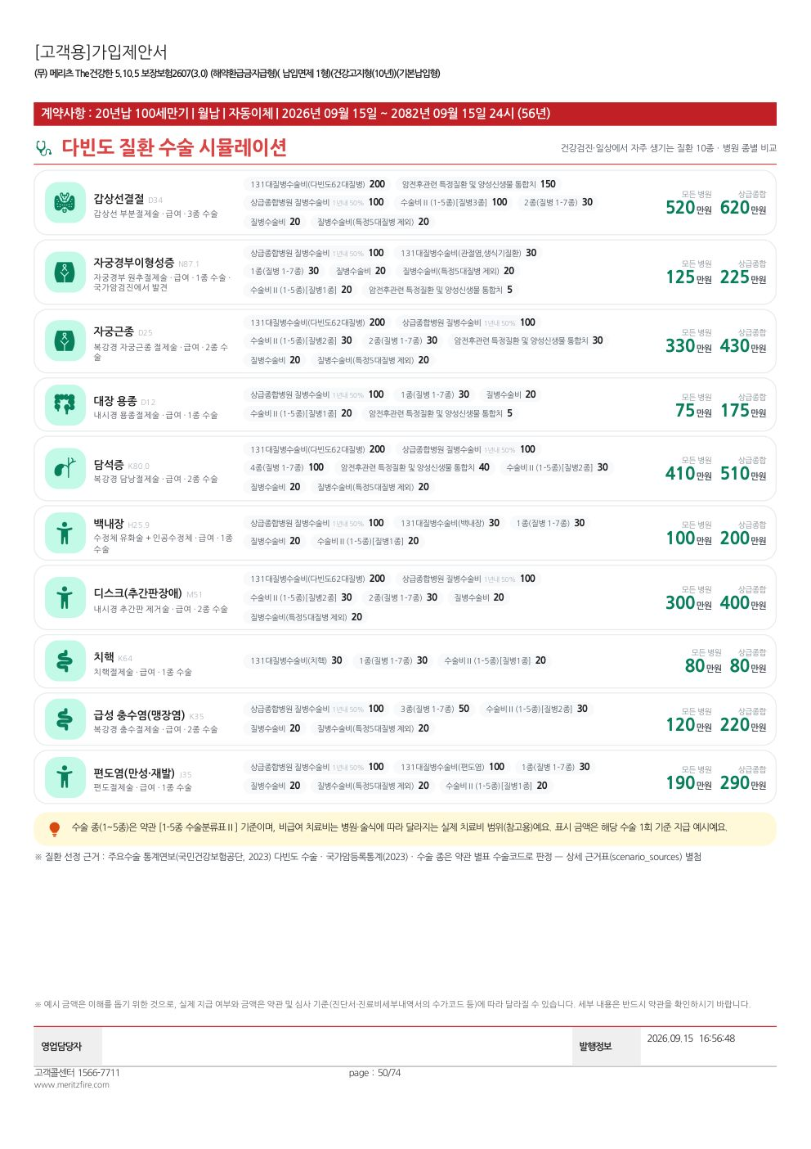
 | 블록 | 칸 | 화면에 보이는 것 | 사례 질병코드 | 사례 조건(치료 · 수술 분류 · 병원 · 약물 등) | 합산 방식 | 들어가는 담보(어떤 담보가 잡히나) | 표시 규칙(빠짐 · 미가입 등) | 예시값(The건강한 5.10.5 여44)
 | 다빈도 질환 10종 | 질환마다 한 줄 | 갑상선결절 · 자궁경부이형성증 · 자궁근종 · 대장 용종 · 담석증 · 백내장 · 디스크 · 치핵 · 충수염 · 편도염 — 모든 병원 / 상급종합 지급액 + 지급 담보 | D34 · N87.1 · D25 · D12 · K80.0 · H25.9 · M51 · K64 · K35 · J35 | 질환마다 1-5종 항목번호 · 1-7종 수술코드 · 질병군(131대 라벨) · 전신마취 여부 · 수가코드(원추절제 R4261 등) — 상세는 「사례·가정값」 시트 | 최초 지급 합계(입원·통원일당 제외) | 질병수술비 · 1-5종 · 1-7종 · 131대질병수술비 · 상급종합병원 질병수술비 · 암전후 통합치료비 등 | 지급 담보가 없으면 「해당 담보 없음」 | 갑상선결절 모든 병원 520 / 상급종합 620

⑫ 8쪽 사례로 보는 치료비 보장
8쪽 「사례로 보는 치료비 보장」
붙는 조건 : 암 · 뇌 · 심장 계열 중 하나라도 있을 때 · 왼쪽 캡처는 실제 생성 화면(The건강한 5.10.5 여 44세 · 영업담당자·피보험자 정보 가림), 오른쪽은 이 쪽의 칸별 로직.

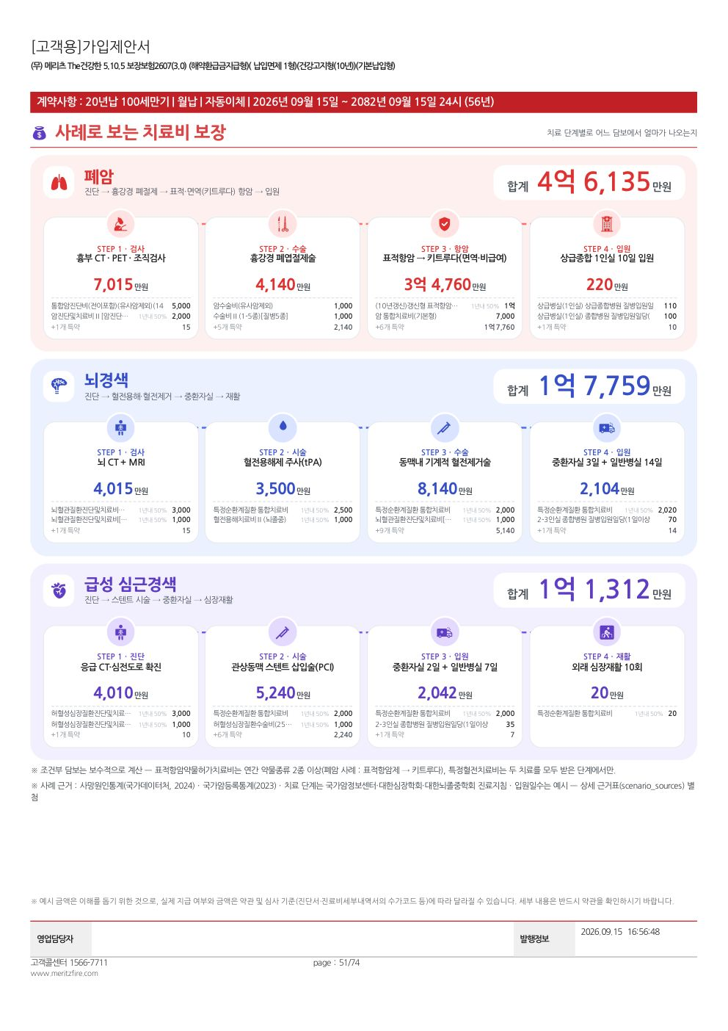
 | 블록 | 칸 | 화면에 보이는 것 | 사례 질병코드 | 사례 조건(치료 · 수술 분류 · 병원 · 약물 등) | 합산 방식 | 들어가는 담보(어떤 담보가 잡히나) | 표시 규칙(빠짐 · 미가입 등) | 예시값(The건강한 5.10.5 여44)
 | 사례 카드 3장 | 폐암 · 뇌경색 · 급성 심근경색(기본) | 치료 단계(STEP)마다 지급액 · 큰 담보 2개 · 사례 합계 | C34 · I63 · I21 | 폐암 : 검사(CT·PET·조직검사·NGS) → 흉강경 폐엽절제(C1 · E012 · 상급종합) → 표적→키트루다(약물 2종) → 상급종합 1인실 10일 / 뇌경색 : CT+MRI → 혈전용해 → 기계적 혈전제거(88-1 · B027) → 중환자실 3일+14일·재활 / 심근경색 : CT → 스텐트(88-1 · F121) → 중환자실 2일+7일 → 재활 10회 | 단계 합 → 사례 합계 · 「연간 1회·최초 1회」 담보는 한 사례에서 한 번만 · 산정특례는 등록당 한 번 | 그 단계에서 잡히는 모든 담보 | 가입한 계열의 기본 사례 먼저, 빈 자리는 같은 계열 보강 사례(위암 · 유방암(여) · 전립선암(남) · 대장암(성별 미확인) · 뇌출혈 · 뇌동맥류 · 협심증 · 심방세동) | 폐암 4억 6,135 · 뇌경색 1억 7,759 · 심근경색 1억 1,312
 | 주석 | 조건부 · 근거 | 조건부 담보 계산 원칙 · 사례 근거(통계·진료지침) | - | - | - | - | 항상 | -

⑬ 9쪽 상해·사고와 사망·후유장해
9쪽 「상해·사고와 사망·후유장해」
붙는 조건 : 상해 · 사망·후유장해 · 상해 통합치료비 중 하나라도 있을 때 · 왼쪽 캡처는 실제 생성 화면(The건강한 5.10.5 여 44세 · 영업담당자·피보험자 정보 가림), 오른쪽은 이 쪽의 칸별 로직.

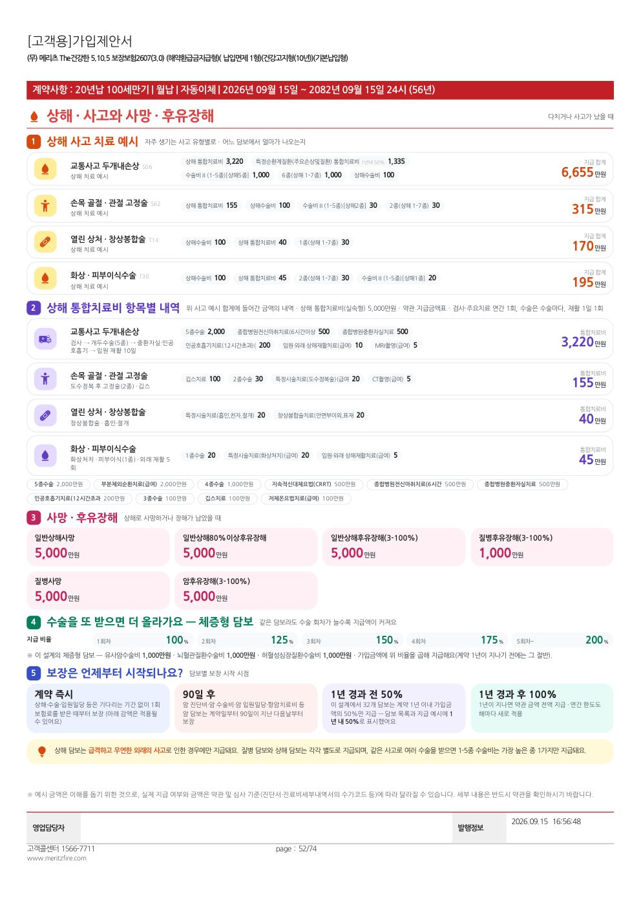
 | 블록 | 칸 | 화면에 보이는 것 | 사례 질병코드 | 사례 조건(치료 · 수술 분류 · 병원 · 약물 등) | 합산 방식 | 들어가는 담보(어떤 담보가 잡히나) | 표시 규칙(빠짐 · 미가입 등) | 예시값(The건강한 5.10.5 여44)
 | ① 상해 사고 치료 예시 | 교통사고 두개내손상 · 손목 골절 · 열린 상처 · 화상 | 사고 유형별 지급 담보와 합계 | S06 · S62 · T14 · T30 | 두개내손상 : 개두술 5종(59 · B122) · 종합병원 2-3인실 20일 · 중환자실 3일 · 전신마취 6시간 / 골절 : 13-2 · I286 · 5일 / 창상봉합 : X060 / 화상 : 2 · Y020 · 7일 | 최초 지급 합계(입원·통원일당 제외) + 상해 통합치료비 | 상해수술비 · 1-5종 상해 · 1-7종 상해 · 주요손상및질환 통합치료비 · 상해 통합치료비 | 상해 담보가 없으면 블록을 뺌 | 두개내손상 6,655 · 골절 315
 | ② 상해 통합치료비 항목별 내역 | 사고 유형별 항목 | 위 사고 예시에 들어간 상해 통합치료비 항목 내역 | - | 검사 · 수술 종 · 주요치료 · 재활 일수 | 항목 금액 합 · 연간 가입금액 한도 · 재활은 입원+외래 연 15회 한도 | 상해 통합치료비(실속형) — inj_itc.json 지급금액표 | 가입하지 않았으면 블록을 뺌 | 두개내손상 3,220만원
 | ③ 사망 · 후유장해 | 카드 | 사망 · 후유장해 담보 가입금액 | - | 계산 없음 | 가입금액 그대로 | 이름에 「사망」「후유장해」 | 없으면 뺌 | -
 | ④ 체증형 | 회차별 비율 | 수술 회차별 지급 비율(1회 100% → 5회~ 200% 등)과 이 설계의 체증형 담보 | - | 담보명의 「(N%체증형)」에서 체증폭 | 가입금액 × 비율 | 이름에 「%체증형」 | 없으면 뺌 | -
 | ⑤ 보장 시작 | 시점 카드 | 계약 즉시 · 90일 전 감액 · 90일 후(암) · 1년 경과 전 50% · 1년 후 100% | - | 설계서 「1년 이내 감액」 표기 담보 수를 셈 | - | 감액 대상 담보 수(설계서 기준) | 90일 감액 담보가 없으면 그 칸을 뺌 | -

